Sheet1
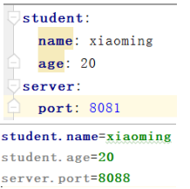
MyBatis是一个优秀的数据持久层框架，在实体类和SQL语句之间建立映射关系，是一种半自动化的ORM实现
ORM为对象/关系映射：通过简单的xml或者注解进行映射,将实体类和sql语句建立联系,通过javaBean对象去操作表中的数据
数据持久化是将内存中的数据模型转换为存储模型,以及将存储模型转换为内存中的数据模型的统称
数据模型可以是任何数据结构或对象模型
存储模型可以是关系模型,xml，二进制流等
1、需要把mybatis 和mysql和log4j jar包和jdbc log4j 配置文件导入resource
2、在resource创建核心配置文件mybatis-config.xml 核心配置文件 有先后顺序
3、在resource创建mapper包里面创建各sql映射文件 sql映射文件 都得添加dtd
4、在util里创建连接关闭sqlsession的方法
5、UserMapper mapper=sqlSession.getMapper(UserMapper.class); 直接用接口里方法即可会为接口自动创建一个代理对象然后代理对象执行接口里面的方法
SqlSessionFactoryBuilder().build(in) 参数可以是InputStream,reader,configuration
openSession()参数为false表示不自动提交 如果不自动 必须手动sqlsession.commit
每个线程都有自己的SqlSession实例,它不能被共享,也不是线程安全的,因此 最佳的作用域是request或者在方法体内,和connection一样每次用都获取新连接用完必须关闭
SqlSessionFactory一旦创建就会一直在整个应用存在，没有理由销毁，所以写到util static里创建一次那么这种存在于整个应用运行期间，并且同时只能存在 一个对象实例就是单例模式
resultType：
select标签得设置返回类型,增删改不用因为接口返回类型是boolean就返回true，int就返回1 两者都不用设置参数类型
方法返回类型为实体类 resultType就写实体类 但必须保证只能查到一条数据
方法返回类型为list类型 resultType就写实体类 直接返回list
返回单条记录返回类型为Map<String,Object>,key就是字段名,值就是对应的值 resultType写map
返回多条记录方法上加@MapKey("author")指定key为哪个字段(表里叫啥这就写啥)
返回类型为Map<Integer,News> ,键是指定的key,值是一条记录 resultType写map
resultMap="MyEmp" 这个MyEmp对应的是resultMap标签里的id
标签里的type="map" 跟上面resultMap规律一样
type="entity.News" 返回单条方法返回值可以用实体类
column=从数据库中查询的字段名 property=对应赋值给实体类的那个对象
一对一关系：
<resultMap type="entity.News" id="MyEmp2">
<id column="id" property="id"/>
<result property="name" column="name"/>
<!-- property指定哪个属性是联合的对象 -->
<!-- javaType指定这个属性对象的类型 -->
<association property="user" javaType="entity.User">
<result column="name" property="name"/>
</association>
或 实体类user的值为从test接口的get方法获取到，传的id为新闻表查到的标题id
<association property="user" select="dao.TestMapper.getIdUser" column="title_id"> </association>
用于一对多 property为集合引用名 ofType为集合泛型类型：
<resultMap type="entity.Title" id="getTitle ">
<result property="id" column="id"/>
<result property="name" column="name"/>
<collection property="newss" ofType="entity.News">
<result property="id" column="id1"/>
<result property="title_id" column="title_id"/>
</collection>
</resultMap>
默认情况下resultMap会自动匹配所有，但是加了内部嵌套就得改变setting里的value才能自动匹配
paramType：
参数为List类型 下面用list[0]方式来获取具体值
单个普通参数 用什么名字接收都可以
单个实体类参数 对应实体类属性就可以了
多个参数实体类最好，不行的话就：
多个参数会被封装成一个map #{}就是从map中获取执行key的值 key为:param1,paramN,也可以在参数前面加上 @Param("id")int id,@Param("author")String author key就会使用param注解使用的值
@param修饰的实体类也是 比如author是实体类就author.id就行
如果参数为实体类和其他 #{param1.lastName} #{param2}
实体类里有个实体类可以直接 #{param1.user.lastName} 都可以用注解
参数为map直接对应key取值
${} 表示拼接sql串,将接收到的参数的内容不加任何修饰拼接在sql中
like '%${value}%' 模糊查询 参数 为普通类型参数 而且不用注解 只能写value
用#实现模糊查询 like concat ('%',#{id},'%')
插入主表之后要插入子表 所以要获取主表的id 只需在插入标签里嵌套一个：
将查询到主键值赋值为实体类中哪个属性 之后查 id字段在java中的类型
<selectKey keyProperty="id" order="AFTER" resultType="java.lang.String">
select last_insert_id()
</selectKey>
然后输出指定的那个对象的属性就可以了 boolean s=mapper.insertUser(b); System.out.println(b.getId());
relation 关系
地图/映射 map
config 配置
Factory 工厂
Builder 生成器
column 列
property 性能/属性
association 联合/协会

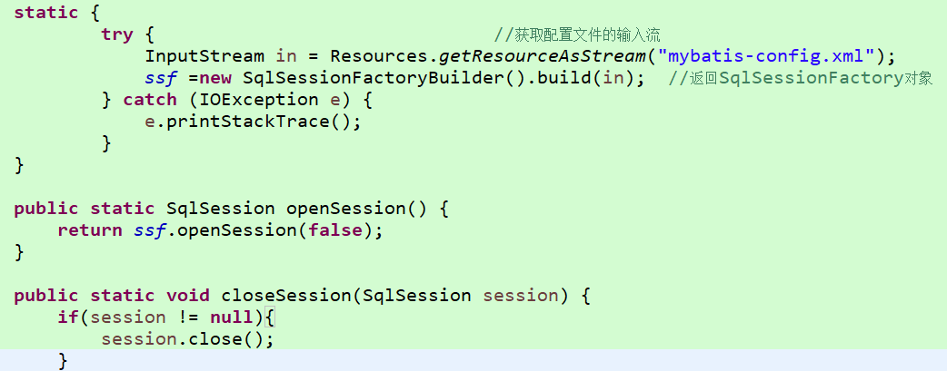

s

核心配置文件：
configuration
properties
settings 设置mybatis中的一些行为
<setting name="autoMappingBehavior" value="NONE"/> 在config设置这个不会把没设置映射的也获取到
FULL 自动匹配 PARTIAL(默认) 自动匹配有内部嵌套除外
typeAliases 配置类型别名
<typeAlias alias="news" type="entity.News"/>
<package name="entity"/> 设置resulttype和resultMap的type属性的时候不用带name里的前缀
environments 配置多套运行环境 如开发，测试，生产
添加dtd方法：打开如图位置 file system找到路径然后 key type默认的不用改 key写public 里面的内容
setting 设置
Behavior 行为
full 完全的
Aliases 别名
environment 环境
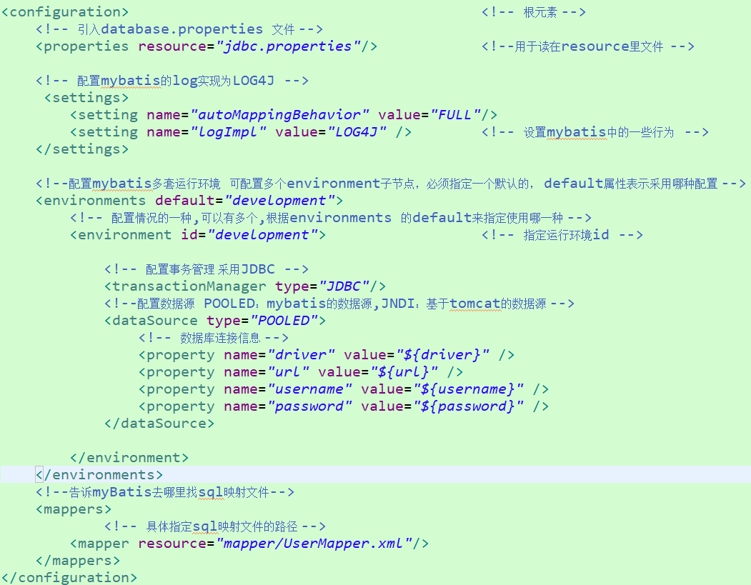

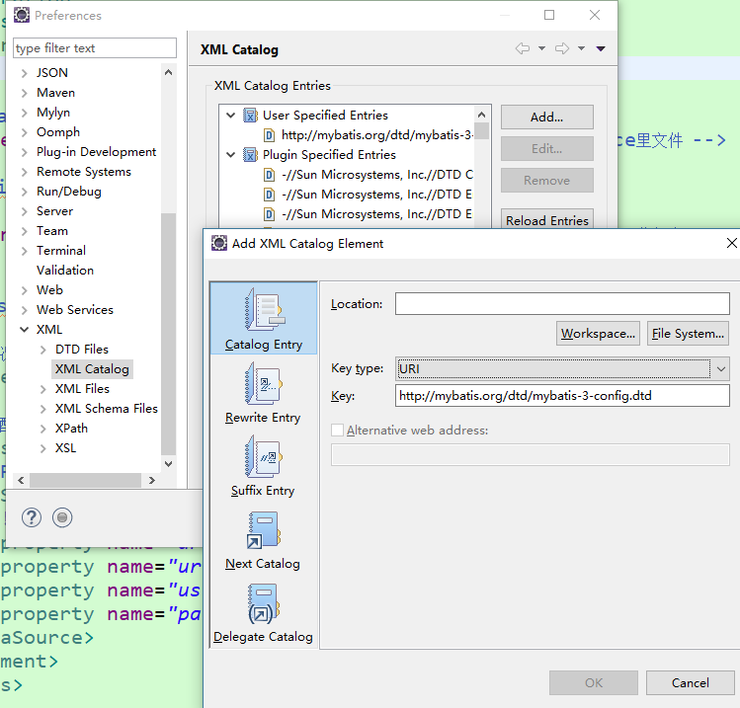

mybatis开发dao方法
写一个mapper包里面userMapper接口 相当于dao接口
写mapper xml文件

动态sql：
如果一个参数为null的话就不把它当作条件在select标签里嵌套
<if test="param1 != null and param1 != ''"> and id=#{param1}
大于小于号如果报错写 &gt; &lt;
if+where 如果where标签内有有返回值就加个where，若是以and或or开头会自动剔除
if+trim prefix 如有内容就加里面的东西 prefixOverrides 如首个内容进行指定的忽略(里面写and就会把第一个满足的if里面的and忽略掉)
suffix 在trim包含的内容上加后缀 suffixOverrides 对trim里包含的最后满足if的最后选择忽略些东西
if+set 把set代码都写到set标签里 会把末位if里面的内容逗号取消掉
参数为数组类型 <foreach collection="array" item="rid" open="(" separator="," close=")">
item 每个元素被迭代时的别名
open 表示该语句用什么开始
separator 每次循环用什么分隔
close 用什么结束
collection 数组array 集合 list 若为多参数则封装成一个map处理 或 写成param1或写注解(对应的就为注解名字和键名)
choose <when test="param1 !=null"> otherwise 嵌套在choose里满足when执行里面内容并跳出 都不满足执行otherwise
大小与号
prefix 前缀
suffix 后缀
trim 修剪/整理
item 一则/项目
separator 分离器/分隔符
choose 选择
when 当.....时
otherwise 否则
action 行动
stack 堆
trace 痕迹
other 其他的

spring ：
是什么： 核心是基于控制反转(Inversion of Control)也被成为依赖注入的轻量级容器,
好处： 设值注入：由spring把组件所依赖的具体对象注入给组件,使得组件以配置文件而不是硬编码的方式耦合在一起
a new调用b，而b改了构造方法，就得在所有关联修改,并不方便扩展，所以用bean
分为6部分Core Container, DataAccess/Integration ,web ,AOP ,Instrumentation ,test
docs：包含spring的相关文档 api、开发手册等
libs:各个模块的jar包 每个模块均提供
开发所需的jar包
javadoc后缀表示的api
-sources后缀表示的源文件
schema：配置某些功能需要用到的schema文件 对于已经集成了spring的ide如eclipse等这些文件不需要专门导入
config怎么写 ：
bean标签来定义一个实例(一个对象),有两个常用属性 id表示实例名称 class里写全类名表示实例类型 里面有property标签
有name属性表示给哪个属性赋值 对应的是set方法名
name为普通类型用value属性为其赋值,对象用ref属性注入已经声明出来的bean
ApplicationContext context = new ClassPathXmlApplicationContext("applicationContext.xml"); 实例化spring上下文
负责读取Spring配置文件，管理对象的加载生成(加入到容器里)，维护bean对象之间的依赖关系，负责bean的生命周期等
用于从classpath中读取spring配置文件
UserService service = context.getBean("service"); 根据id来获取对应实例，必须用接口
AOP(aspect oriented programming)：
是什么：面向切面编程 是对面向对象编程有益的补充,一般适用于具有横切逻辑的场合，如访问控制，事物管理，性能监测等。
好处： 在不改变原程序的基础上为代码增加新功能，对代码进行增强处理
为了在增强方法中获得当前连接点信息，可以在方法中声明一个JoinPoint类型的参数，Spring会自动注入该实例
private static Logger log = Logger.getLogger(a.class); 然后log.info输出信息
getTarget 获取被代理的目标对象
getSignature 返回被代理的目标方法 jp.getSignature().getName()
getArgs 返回传递给目标方法的参数数组 Arrays.toString(jp.getArgs())
对于后置增强方法(after-returning前置为before)还可以定义一个参数用于接收目标方法的返回值 config里returning属性的值必须等于参数名并且目标方法返回值和参数类型是一致的
aop相关的配置：
<aop:config>
//定义一个切入点表达式，并命名为 pointcut
<aop:pointcut id="pointcut" expression="execution(public int addNewUser(entity.User))"/>
只要满足这个切入点表达式都会为其增加增强方法
//引入包含增强方法的bean
<aop:aspect ref="theLogger">
//将bfrore方法定义为前置增强并引入pointcut切入点
<aop:before method="before" pointcut-ref="pointcut"></aop:before>
//将after方法定义为后置并引用pointcut切入点 通过returning属性指定名为result的参数注入返回值
<aop:after-returning method="afterReturning" pointcut-ref="pointcut" returning="result"/>
</aop:aspect>
如果想增加两个前置方法并且都在一个增强类里面那么可以在aspect里写两个before
execution()表达式支持模糊匹配
public * addNewUser (entity User) *表示匹配所有类型的返回值
public void * (entity User) *表示匹配所有方法名
public void addNewUser (..) ..表示匹配所有参数个数和类型
* com.service.*.*(..) 这个表达式匹配com.service包下所有类的所有方法
* com.service..*.*(..) 这个表达式匹配com.service包及其子包下所有类的所有方法
Core 核心
Container 容器
Access 存取
Integration 集成
javadoc doc就是document文档
ApplicationContext 应用上下文
Signature 签名
pointcut 切入点 点，切入
expression 表达式
aspect 方面
inversion 倒置，反向
oriented 定向，导向
programming 编程

构造注入：
在bean(绑定了一个实例)内嵌套<constructor-arg> <ref bean="st"/> 参数为String 给构造标签里写value
st是已经获取到的实例(对应相应bean的id)用来赋值到当前这个bean的构造方法
如果为多个参数就写多个constr 然后有index(从0开始)来指定位置
构造注入时效性好在对象实例化时就得到所依赖的对象，便于在对象的初始化方法中使用依赖对象；但受限于重载的形式灵活性没有设值注入强
p命名空间：使用属性而不是子元素的形式配置bean
p:who="wangqiang" 跟那个属性加就在bean里加 p:属性=”” p:属性-ref="st"
必须有set方法
如果属性包含了特殊字符，在value标签里写<![CDATA[xxx]]> 最里面的方括号随便写内容
<ref bean="st"/>还有一个属性是local 用法是一样的，spring配置文件是可以拆分成多个的，local属性只能在同一个config中检索bean的id，bean可以在其他config检索id。
一般注入用p，构造用行内value属性，当特殊字符或用local时才用相应的标签
内部bean <bean><property name='dao”> <bean class=”test.daoImpl”>
有list属性时候 <property name='dao”> <list> <value>1</value> <value>1</value>
map属性 <map><entry> <key><value>a</value></key>
<value>凯凯</value> </entry>
properties属性 <props> <prop key=”a”>凯凯<prop>
注入空值value里不写东西 注入null 把value标签替换为<null/>
异常抛出增强：在目标方法抛出异常时添加增强处理
标签为<aop:after-throwing 里面有thorwing属性对应Exception类型的参数名，Spring为其注入抛出异常的实例
每个增强类都得要无参构造方法
前置增强before在逻辑代码之上执行
后置增强after-returning在逻辑代码之下执行 有returning属性，等于参数名并类型一致，方法出现异常则不执行
最终增强after相当于finally就算出现异常也正常执行
异常增强after-throwing抛出异常执行的 有throwing属性 对应Exception类型的参数名
环绕增强：around 可以在目标方法前后都增强处理
ProceedingJoinPoint为joinpoint子接口多封装了
目标对象，通过proceed调用目标方法

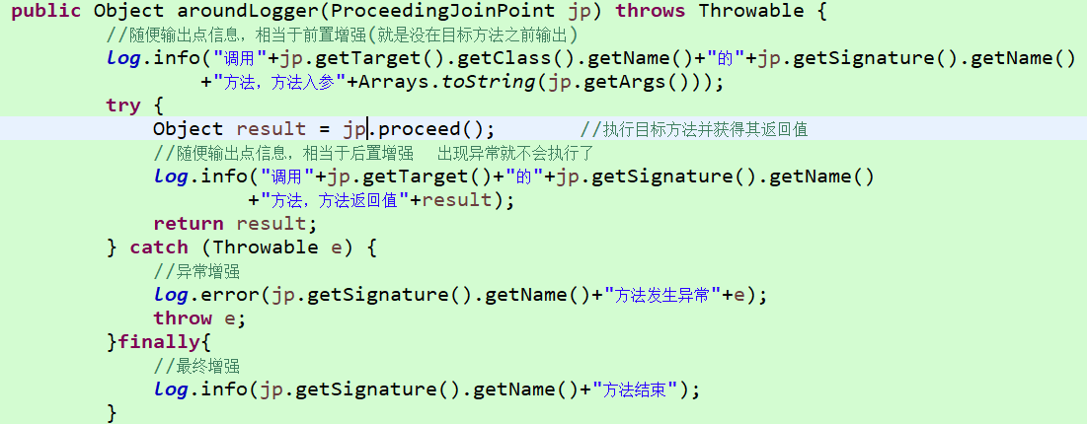

使用注解定义bean
@Component(“userDao”) 定义了一个当前类实例的bean名字为userDao
还有@Repository 用于标注DAO类
@Service 用于标注业务类
@Controller 用于标注控制器类
@Autowired 在属性上写，自动装配合适的依赖对象，若有多个匹配时,则可以用
@Qualifier(“userDao”) 指定所需bean名称
想在set和构造方法中就把Autowired放方法上，Qualifier放属性上
然后可以在配置文件直接 <context:component-scan base-package="test"></context:component-scan>来扫描指定的包来注册bean。多个包名逗号隔开
如果对类中集合类型的变量使用@Autowired，会将所有和集合中元素类型匹配的bean组件都注入
使用注解定义切面： 类加上@Aspect注解
@Before("execution(* test.*.*(..))")
@AfterReturning(pointcut = "execution(* test.*.*(..))",returning = "re")
@AfterThrowing(pointcut = "pointcut()",throwing = "rx")
@After("execution(* test.*.*(..))")
@Around("execution(* test.*.*(..))") 方法记得用ProceedingJoinPoint参数
定义一个公共切面
@Pointcut("execution(* test.*.*(..))")
public void pointcut() {}
@Before("pointcut()")
然后在配置文件完成织入即可
<bean class="test.ErrorLogger"></bean>
<aop:aspectj-autoproxy></aop:aspectj-autoproxy>

transaction 事务 穿sai ke 神
Manager 管理 mai nei zher
constructor 构造器 ken si chua ke ter
around 环绕 饿 ruang de
Component 组成的 ken po nen te
标注组件和组件scan扫描
Repository 标注dao类 rui po si te rui
Autowired 自动匹配
Qualifier 限定符 k哦 里 fai er
base 基础 bei si
proxy 代理 pro ke sei

spring对myBatis整合：需要导入整和用的三个jar包和dbcp两个jar包
mybatis映射文件照常，核心文件只写个别名和<mapper resource="UserMapper.xml"></mapper>，别的让Spring接管
记得在配置文件扫描service包
然后在serviceImpl类上加 @Transactional 注解这样即可为该类的所有业务方法统一添加事务处理，如果某一个业务需要采用不同的事务规则，可以在业务方法上添加@Transactional(propagation = Propagation.SUPPORTS)注解单独设置 多个属性逗号隔开
默认的设置为： 事务传播设置是 PROPAGATION_REQUIRED
事务隔离级别是 ISOLATION_DEFAULT
事务是读/写
事务超时默认是依赖于事务系统的,或者事务超时没有被支持
任何RuntimeException将触发事务回滚,但是任何checked Exception将不触发事务回滚
有一个单添加方法和多添加方法,多添加方法里面执行了两遍单添加
propagation传播机制：当事务方法被另一个事务方法调用时,可以理解为被调用者必须指定事务应该如何传播
required 默认值,执行该方法时，如果已经存在一个事务就用当前的，没有的话则开启自己的事务
在多添加中执行到单添加的时候判断如果已经存在事务那么就用多添加自带的事务，那么就是2本书必须一起成功或一起失败
REQUIRES_NEW 总是开启新事务，如果方法内存在另一个事务，则将它挂起
如果已经存在事务那么久把他吊起,用自己的事务,那么2本书有可能会发生一本成功,另一本失败(因为每个单添加都是单一的事务吗)
SUPPORTS 更多适用于查询，如果存在于一个事务中就加入到事务运行,如果没事务就非事务方法运行,查询事务重要性不是很大
isolation:事务的隔离等级,即当前事务和其他事务的隔离程度,在并发事务处理的情况下需要考虑它的设置
read_uncommitted 未提交读
read_committed 提交读
repeatable_read 可重复读
serializable 可串行读
timeout:事务超时事件。允许事务运行的最长时间,以秒为单位,超过给定的事件自动回滚,防止事务执行时间过长影响性能,默认不超时
可以再方法加thread.sheep测试
read-only:事务是否为只读,默认false,对于只执行查询功能的事务,把他设置为true能提高性能
rollback-for:设定能够触发回滚的异常类型。Spring默认只在抛出runtimeException时才回滚,可以通过全限定类名自行指定需要回滚事务的异常,多个用逗号隔开
no-rollback-for:设定不触发回滚的异常类型,默认checked Exception 不会触发回滚
@Transactional(noRollbackFor = {RuntimeException.class})
destroy 破坏
advice 通知 为指定管理器设置属性
annotation 注释，注解
propagation 传播机制
isolation 隔离

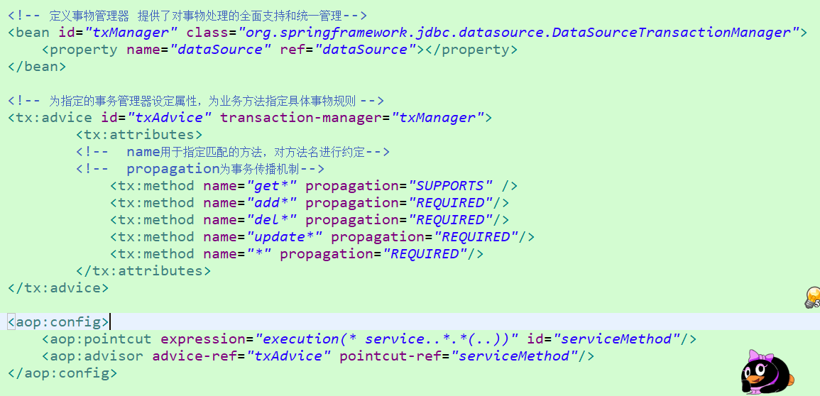

只需要conf里context.xml加上jndi 然后数据源注入改成上方图片即可
<context:property-placeholder location="classpath:database.properties"/> 导入配置文件
<property name="url" value="${url}"/> 在这样引入
在spring中还可以为所定义的bean指定一个作用域。这个作用域的取值决定了Spring创建该组件实例的策略，影响程序的效率和安全
singleton 默认值，以单例模式创建Bean的实例，即容器中该bean的实例只有一个
prototype 每次从容器中获取bean,都会创建一个新的实例
request 用于web应用环境,针对每次HTTP请求都会创建一个实例
session 用于web应用环境,同一个会话共享同一个实例，不同会话使用不同实例
global session 仅在portlet的web应用中使用,同一个全局会话共享一个实例。对于非Portlet环境,等同于session
config在bean标签内有scope属性， 在类上写@Scope(“prototype”)注解
拆分Spring配置文件
一个开发人员负责一个模块,我们采用公用配置(数据源,事务等)+每个模块的单独配置文件(包含dao,service,web控制器)
按照分层分工，采用公用配置+dao配置+业务配置+web控制器配置
如果有多个配置文件需要导入，可以分别传入多个配置文件名,逗号隔开
还可以使用applicationContext*.xml通配符方式
<import resource="applicationContext-dao.xml"/> 还可以通过import导入其他配置文件

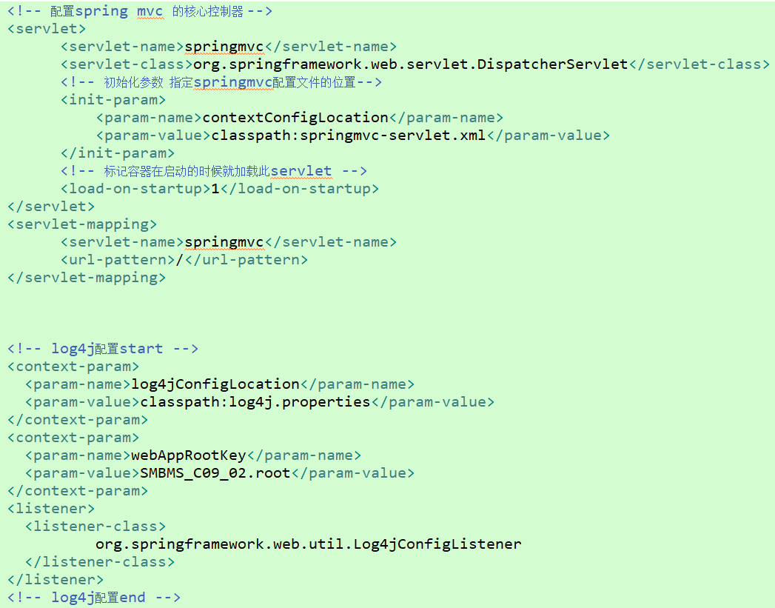

mvc优点：
多视图共享一个模型大大提高代码重用性
mvc3个模块相互独立,松耦合框架
控制器提高了应用程序的灵活性和可配置性
有利于软件工程化管理
mvc缺点：
原理复杂
增加了系统结构和实现的复杂性
视图对模型数据的低效率访问
并不适用于小型甚至中型项目,花费大量时间将mvc应用到规模不大的应用程序得不尝失
springmvc是什么：
Spring mvc 是spring框架中用于web开发的一个模块,是一个基于mvc设计模式的web开发框架。本质上相当于servlet。
采用了松耦合可插拔的组件结构,具有高度可配型，扩展性，灵活性，而且本身就是spring框架的一部分,性能方面有天生的优越性
环境搭建
!、导入jar包
2、在web.xml配置servlet，mapping映射到 / 即此servlet需要捕获并处理该项目所有url请求 ail+/ 选择dispatcher
3、创建springmvc配置文件，<mvc:annotation-driven/>配置该标签会自动注册：
1、DefaultAnnotationHandlerMapping(处理器映射,不采用注解时默认使BeanNameUrl处理器即在spring中查找与url同名的bean) 加注解为该请求映射到标注@requestMapping注解的控制器和方法上
BeanNameUrl用法：<bean id="/demo" class="main.java.controller.UserController"/>然后路径/demo就会进入这个控制器，控制器需要实现AbstractController实现方法后在里面写。
2、AnnotaionMethodHandlerAdapter(处理器适配器)这两个bean，是spring对@controller分发请求的必要支持
处理器映射：对resultmapping和conteoller注解的支持，找出请求url和处理器的关系从而找出进入相应的处理器
处理器适配器：找到对应的处理器之后 就用adapter进行封装，在用统一的适配器接口调用处理器 会将请求信息以一定的方式进行转换并绑定到请求的入参中
4、然后在加scan扫描，bean才能生效，才能进行映射
5、在cotroller类方法上加@RequestMapping("/index") 注解来映射请求的url 路径直接写/index就进入这个方法了
cotroller类方法返回值通过视图解析器解析为实际的物理视图,对于InternalResourceViewResolver 视图解析器
通过prefix + returnVal + suffix 得到实际物理视图转发 基于jsp视图的解析一般会使用它
Spring mvc 配置文件的命名，必须和web.xml里dispatcherServlet指定的名称一致 一般命名为 名称-servlet。不写init默认映射 名称-servlet
参数：
可以写在类上 如果类上为index 方法上为add 那么路径就写成/index/add
1、RequestMapping是将不同请求映射到对应的控制器方法上。因为http请求还有很多信息，如请求方法、http协议及版本、http的报文头、http的报文体。 具体包含4个方面的信息项。 请求url 请求参数 请求方法 请求头
@RequestMapping(value="/add",method=RequestMethod.GET,params="name") 多参数这样 params={"userName","pwd"}
2、 在参数名前加@RequestParam 加上这个或mapping注解的params那就必须有此参数名否则异常
如果不加这个注解只要传过来和参数名同名就行了,方法找不到此参数对应的会null,不会报错
返回数据：ModelAndView：
因为不能返回两个参数所以 ModelAndView mav = new ModelAndView();
mav.setViewName("index"); 指定一个逻辑视图名
mav.addObject("username", "传回来了"); 指定数据
Model:调用方法前会创建隐式模型对象来做为数据的存储容器 方法只返回视图名就行了
加一个Model 参数 model.addAttribute("username","传回来了");

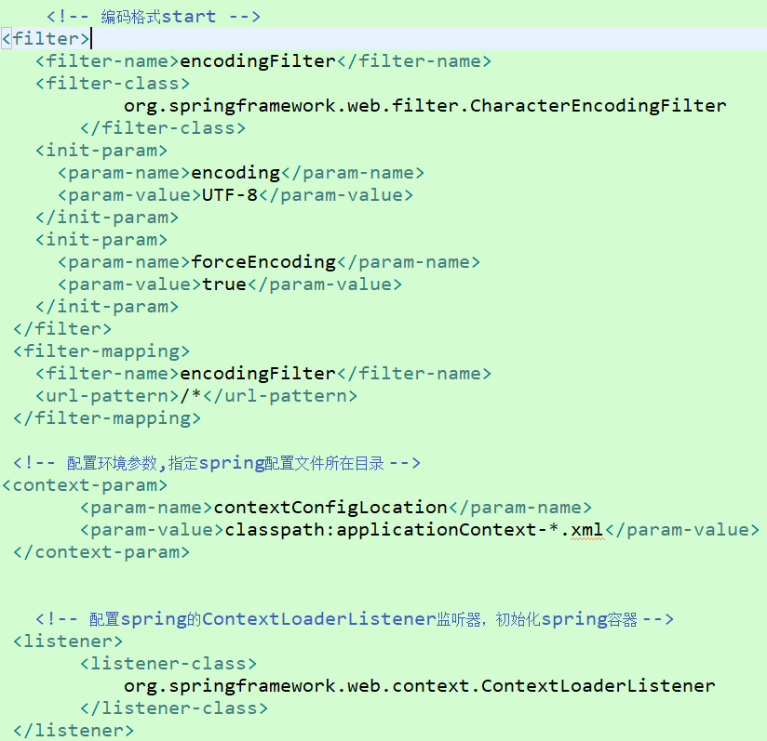

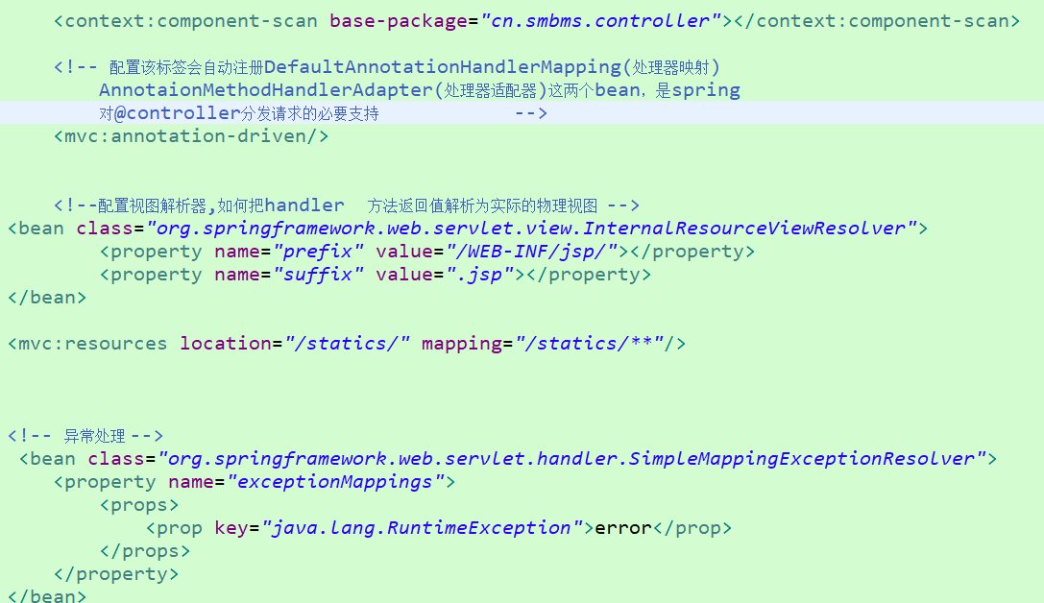

单例模式：
1、一个类只有一个实例(提供私有构造器，保证不能随意创建该类的实例)
2、自行创建这个实例
3、向整个系统提供这个实例(静态公有方法)
1.私有化的构造函数
2.私有的静态的全局变量
3.公有的静态的方法
懒汉模式：在类加载时不创建实例,采用延时加载的方式,在运行调用时创建实例,多个线程会同时进入if语句然后创建多个实例出来。在创建实例的方法加上synchronized来解决。但效率并不高
synchronized(Singleton3.class){
single = new Singleton3();
}
饿汉模式：在类加载的时候就完成了初始化操作,类加载慢,但获取对象速度很快。类一加载就被实例了,在调用get方法的时候直接返回实例引用，故不会出现线程问题
实例话单例类很消耗资源,所以还是希望能延时加载，静态内部类方式 饿汉模式同时具有延时加载：
要完成springmvc整合的话需要在web.xml指定spring配置文件的路径(不是mvc),并配置监听类，这个是值负责把bean什么的加入到容器里，而扫描controll等都在mvc配置文件里写，不归这个管
return “redirect:xxx”： 一般用来controller互传,传view需要它不在web-inf里
带参数传需要在方法加上RedirectAttributes attr attr.addFlashAttribute("name","马志凯");
被跳方法加上这个注解就能用传过来的参数了 @ModelAttribute("name")String name，原方法获取的参数自动是传不过去的
静态资源的引用 文件的路径
在web-inf\下创建jsp文件夹把公共部分的common文件夹和一些jsp页面放到里面
由于核心servlet请求映射为/，所以会把静态资源请求(引入css等)也当成请求处理,导致静态文件无法访问。为了方便配置管理,把所有静态资源文件统一放置到一个statics文件夹下和inf同级 在springmvc-sevlet中配置 <mvc:resources location="/statics/" mapping="/statics/**"/>
mapping 将静态资源映射到指定的路径下
location 本地静态资源文件所在的目录
把servletApi作为入参想用哪个就直接入参 例如 HttpSession HttpServletRequest
发生异常时进入指定试图： 作为一个异常报告反馈给用户 只需在springmvc.xml配置
<bean class="org.springframework.web.servlet.handler.SimpleMappingExceptionResolver">
<property name="exceptionMappings">
<props>
<prop key="java.lang.RuntimeException">error</prop> 当发生run异常跳到error
</props> view页面${exception.message}来获取信息
</property>
</bean>
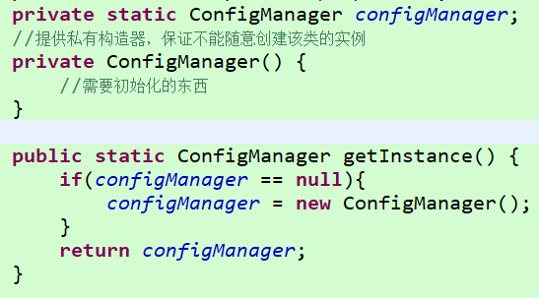



@ModelAttribute(“user”)注解：
将方法入参对象添加到模型中。 == model.addAttr(“user”,user参数名)
返回到的下一个页面为control只能写对应类型的参数,属性名为存入的key 传对象会失效用redirect带参转发，这俩不能同时用
返回到view就直接request.getAttribute(key)
传过来的为普通属性直接写对应接收,如在from表单新增一个类(name,pwd,sex)可以在control直接写一个该类的参数，如果该实体类有日期类型必须在实体类该参数上加@DateTimeFormat(pattern="yyyy-MM-dd")注解
符合规范的话一般在跳到表单那个页面的control方法上写一个对应类型的参数，并用这个注解(标黑出)，这样的话跳到表单页面就会有一个空的这个类型的容器 然后 用户输出信息 再把容器传到添加方法里,用相应的参数接收
如果要用spring自带的表单标签库
先导入标签<%@ taglib prefix="fm" uri="http://www.springframework.org/tags/form" %>
from用spring的情况下: 如果要用spring表单例：<fm:input path="userCode"/>那必须在from用modelAttribute指定userCode所属类的类型然后在用于跳到表单页面的方法上 指定同样类型的参数 | 不属于此实例的用普通html表单就成，增加方法参数名跟普通html表单name属性一样即可
用fm表单的path的值必须是modelAttribute指定类里的属性名
有各种表单都有以下属性：
path：属性名
cssClass：css样式名字
cssErrorClass：当提交表单服务器端报错时用的样式 id错了id框才会有效果，contr里返回显示错误信息
cssStyle:表单组件对应的css样式
<error/> 显示表单数据效验所对应的错误信息
提交按钮用html的 用html表单就可以了
1、一般用不符合规范的和from表单就行了,2、符合规范那就符合规范,3、需要用客户端显示信息(必须用自带的from这个标签里面才能用error标签)才用自带表单标签(一般出错就跳error页面所以基本不用客户端显示信息) 必须符合规范了modelAttribute 和传过来的空容器类型一样
数据验证： 如果需要显示错误信息，必须用spring的表单提交然后再返回获得信息
先导入3个jar包, 可以标注在成员变量之上的效验注解 必须有<mvc:annotation-driven/>
@NotEmpty(message="用户名不能为空") 必须非空
@Length(min=6,max=10,message="大于6位") 字符串大小指定范围
在cotroller方法中对应实体类前加@Valid注解 并加BindingResult bindingResult参数紧跟类参数
if (bindingResult.hasErrors()) { return "useradd"; } 之后页面中的
<fm:errors path="userPassword"/> 对应属性名就提示了 一般只是跳error页面
REST Representational State Transfer: 就是需要传的参数都用一个独一无二的url表示
1、路径这样指定 value="/query/{id}/{id1}"
2、@PathVariable String id
3、user/query/18/20 不用来传中文会有很多问题
单文件上传 ： 在springmvc-servlet中配置使用CommonsMultipartResolver配置一个multipartResolver解析器
<!-- 实现文件上传 method必须为post enctype="multipart/form-data"必须设置 -->
<bean id="multipartResolver" class="org.springframework.web.multipart.commons.CommonsMultipartResolver">
<property name="maxUploadSize" value="5000000"/> //上传文件大小上限
<property name="defaultEncoding" value="UTF-8"/>
</bean>
singleton 独身,单例 bean作用域
single 单身
global 全球 bean作用域
dispatcher 调度员
listener 监听器 初始化容器
handler 处理器
adapter 适配器
driven 驱使
internal 内部 内部解析器
resolver 解析器
redirect 重定向
Common 共同,通用性 公共页面的文件夹名字
Valid 有效 数据验证

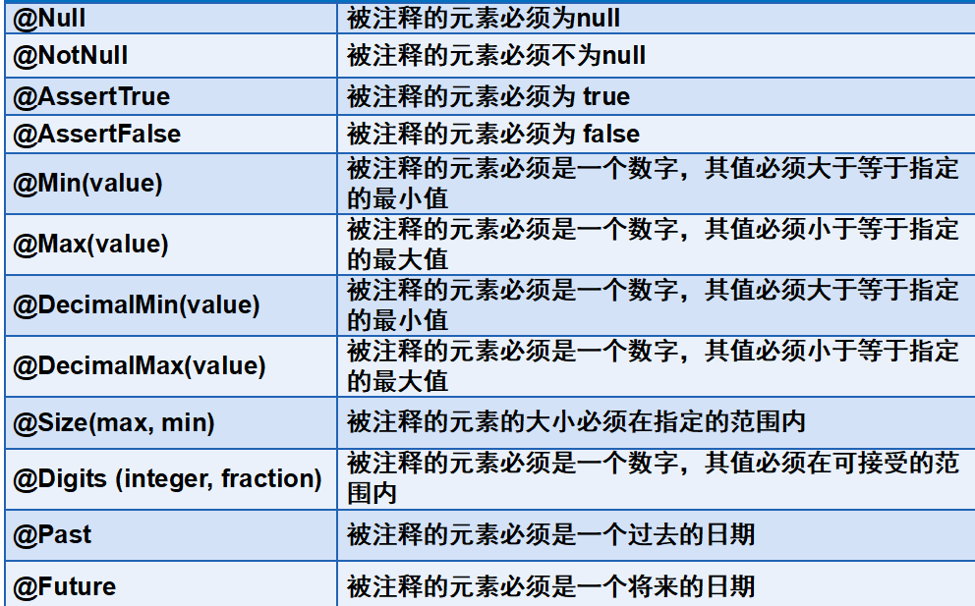

@ResponseBody实现异步： 导入上传jar包
1、方法上加注解
2、返回Object类型(json格式)
3、JSONArray.toJSONString(result); 把参数转换为json格式传maplist等都行
解决json数据传递时中文乱码问题：
控制器的处理方法使用@responseBody注解向前台页面以json格式进行数据传递时,若返回中文字符串,会出现乱码，原因是消息转换器StringHttpMessageConverter中固定了转换字符编码为 ISO-8859-1
解决方式：1、@RequestMapping(value="ucexist",produces = {"application/json;charset=UTF-8"}) 406错误sheet2有解决办法
2、配置StringHttpMessageConverter(消息转换器) 这个配置文件是在annotation-driven上写的
解决json数据传递时日期格式问题：
解决方式：1、在需要转换的日期属性上加@JSONField(format= "yyyy-MM-dd")注解
2、配置消息转换器,但这个是以时分秒的格式显示的,配置这个之后才能直接返回对象，如果用tojsonstring会变成时间戳所以直接返回对象不用转json(多个对象的情况下把多个对象放到tojson而不是tojsonstring里，然后返回对象即可),ajax那的返回类型不用更改,如果想改这个时分秒格式可以自己学习去设置,
全部用统一的格式可以用toJSONStringWithDateFormat, 不统一就用配置消息转换器弄大多数的,注解方式弄单独格式的
使用@InitBinder装配自定义编辑器
只要前台有一个属性的表单那么就会往Model里set，前台传到controller里的值是String类型的，当往Model里Set这个值的时候，Spring就会去找到对应的editor进行转换，然后再SET进去，一般的属性类型提供了默认的编辑器。如果需要额外的deitor自己写(例如日期和 double不能在有表单的情况下不写东西)：
那个controll想用编辑器那么就继承这个类，如果专门有一个分页的如果传过来当前页数为空则第一页的处理那么可以把
initBinder方法单独写到这个controll里。所有editor可以都写到一个类,在每个控制器单独调用自己所需的单独editor
不能和spring自带from 表单一起使用
Converter 转换器 改json的中文乱码，和日期时间戳
feature 特征,特点 解决时间戳配置文件属性
media 媒体
support 支持,支撑
binder 捆绑 在捆绑里创建
register 注册 注册自定制的编辑器
custom 定制
editor 编辑
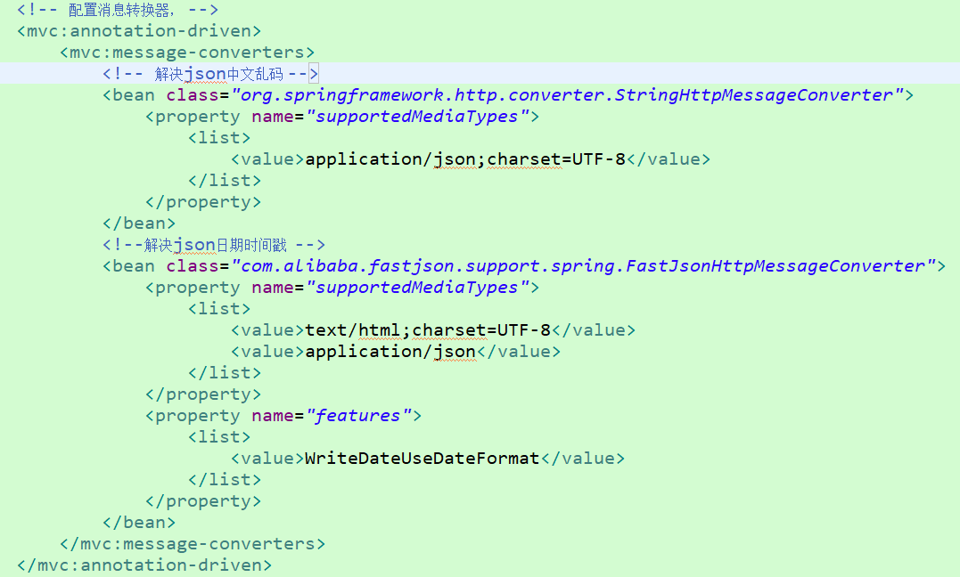

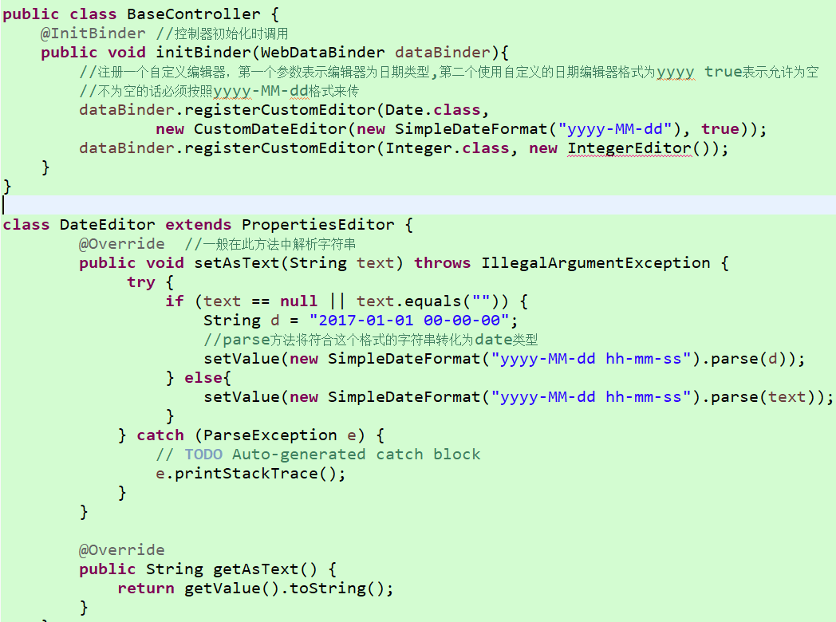

拦截器：
dispatcher将请求交给处理器映射,让它找出对应请求的HandlerExecutionChain对象。该对象是一个执行链，包含处理器和多个拦截器(HandlerIntercepor),拦截器包含三个方法： 基于HandlerMapping，基于不同的handler来定义多个拦截器
preHandle() 先执行该前置方法，该方法返回true时,自动往下传递,由于会在controll之前执行,那么我们可以在该方法里进行安全控制。
postHandle 在请求被Adapter执行后执行,它在生成视图之前执行,可以在该方法中修改ModelAndView
afterCompletion 在相应已经被渲染之后,最后执行该方法,可用于释放资源
设置全局性懒性加载,通过setting元素,设置延迟加载lazyLoadingEnabled即所有相关联的实体都被初始化加载
配置sql心跳是指在校验连接的同时,解决数据库重连的问题,从而保证连接池中的连接是真实有效的(就是数据库炸了又好了,不需要重启应用服务器,就能继续使用)
Execution 执行
chain 链
Intercepor 拦截器

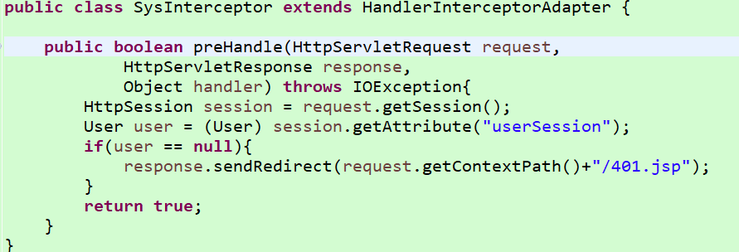

系统开发步骤：
1、需求分析(性能,功能,数据,界面)
2、总体设计(系统架构设计,数据库设计,功能模块设计)
3、明确编码规范(注释)
4、搭建环境
开发环境(web容器,jdk,ide)
web Project(jar包,配置文件,拦截器,customEditor)
先按照dao包一个实体类对应一个dao,service对应一个实体类
先按照一个页面对应一个controll,不同权限对应的一个页面也算两个页面对应两个handler
静态文件static
css 存放BootStrap的样式文件
js 存放BootStrap的js文件
fonts 存放BootStrap的字体包
localjs 存放自定义的js(每个js必须与jsp页面命名保持一致)
localcss 存放自定义的样式文件(每个css必须与jsp页面命名保持一致)
版本控制Git
5、编写,测试
编码规范：
页面全用ajax，那么前端就可以直接乱跳页面了，contr也不用return页面了直接返回数据即可
每个管理怎么分子管理呢：比如会员管理 有会员表和积分表和等级三个表可以分别管理，别写到一个里面
分类表分为id,name,parent_id,leixing,dengji 等级为几级的分类，类型为可以吧所有分类都存在这一个表里
类似于分类表这种如果想一次查出所有子父级那么可以实体类里多写一个字段为本身的对象例如 user u 里面有一个user children属性
，例如后台的菜单想选择选中的，根据角色id查询出菜单id，根据菜单id查询角色的菜单，然后查询所有菜单for循环对比如果一个字段相等，那么实体类多一个check字段值就为true

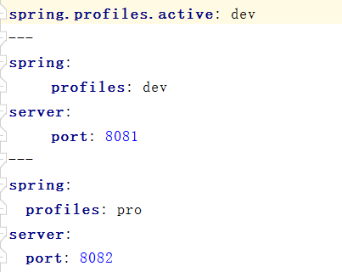

访问静态资源：
1、boot要求把静态文件放到resource里，创建statics文件夹
2、可以直接host/img1.jpg访问，第一个statics为静态资源目录但不是路径地址
使用Freemarker模板引擎渲染web视图:
1、 <groupId>org.springframework.boot</groupId>
<artifactId>spring-boot-starter-freemarker</artifactId>
2、默认找 ：resource下创建templates创建一个html，改后缀为ftl
3、写一个controller 返回index 页面写${name} 即可
整合jsp:
1、 <groupId>org.apache.tomcat.embed</groupId>
<artifactId>tomcat-embed-jasper</artifactId>
2、resource里application.peoperties里 spring.mvc.view.prefix=/WEB-INF/jsp/
spring.mvc.view.suffix=.jsp
3、idea jsp页面也得写<%@ page contentType="text/html;charset=UTF-8" language="java" %>
4、有可能得改成jar包，不能用war包
整合全局捕获异常：可以采用aop技术
应用场景：contro参数i内容写1/i,网站传?i=0，return “success” 会出现报错页面
1、创建error文件夹创建GlobalExceptionHandler类
2、发生错误返回json格式
@ControllerAdvice(basePackages = "cn.guigu.controllor") 在类上加
@ResponseBody
@ExceptionHandler(RuntimeException.class)
public String errorJSON(RuntimeException e){
return "系统错误"+e;
3、404跳错等返回页面，去掉@ResponseBody，返回页面即可
使用log4j记录日志
1、 <groupId>log4j</groupId>
<artifactId>log4j</artifactId>
<version>1.2.17</version>
2、 <groupId>org.springframeword.boot</groupId>
<artifactId>spring-boot-starter-aop</artifactId>
3、 写一个aop文件夹写一个webLog，硬盘ssm整体框架有素材
lombok让代码更简洁
1、 浏览器搜索插件下载一下lombok，(不行就多装几次重启)
1 <groupId>org.projectlombok</groupId>
<artifactId>lombok</artifactId>
3、@Getter 整个类都有get
@Setter 整个类都有set
@Slf4j
@Log4j 有一个log对象可以直接log.info，等于new Log那句话
使用@Asyns实现异步调用
假如你突然想做饭，但是没有厨具，也没有食材。网上购买厨具比较方便，食材去超市买更放心。
实现分析：在快递员送厨具的期间，我们肯定不会闲着，可以去超市买食材。所以，在主线程里面另起一个子线程去网购厨具。
但是，子线程执行的结果是要返回厨具的，而run方法是没有返回值的。所以，这才是难点，需要好好考虑一下。
1、Sercice方法上加Asyns注解
2、在启动类上加@EnableAsync注解？？？？？？？？
2、Future泛型里为返回的刀(啥对象都行)
3、return new AsyncResult<User>(new User())
4、执行方法并返回Future对象
5、.get 会挂起当前线程，直到返回值返回来
6、在无返回值情况下就直接加注解
原理为
1、写一个类实现Callable<>接口，里面写你的快递方法
2、Callable<String> onlineShopping = new chuju();
3、 FutureTask<String> task = new FutureTask<String>(onlineShopping); 相当于Runnable
4、new Thread(task).start(); 执行方法
5、如果需要返回参数可以task.get();

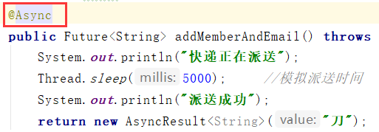

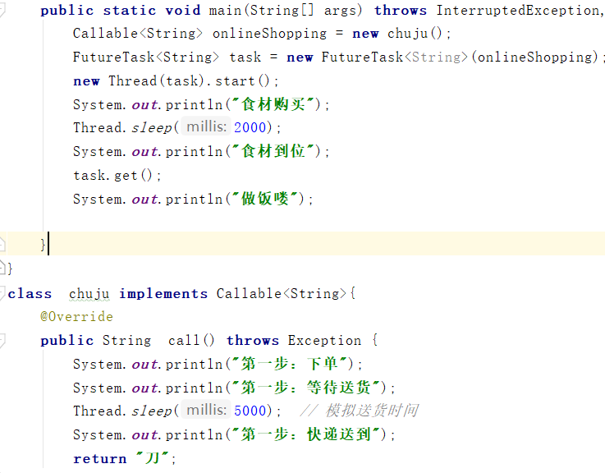

spring整合mybatis：
<groupId>org.mybatis.spring.boot</groupId>
<artifactId>mybatis-spring-boot-starter</artifactId>
<version>1.1.1</version>
<groupId>mysql</groupId>
<artifactId>mysql-connector-java</artifactId>
1、在启动类加@MapperScan(basePackages = {"cn.guigu.mapper"})扫描mapper
2、mapper接口方法上加 @Select("select * from test1")等注解即可
3、和接口同目录情况下可以在同级目录下加一个UserMapper.xml,但必须在pom加上
<build> <resources> <resource>
<directory>src/main/java</directory>
<includes> <include>**/*.xml</include> </includes>
</resource></resources></build> 因为默认不会扫描mapper下配置文件
也可以把mapper.xml放到resource下，并mybatis.mapper-locations=classpath:mybatis/mapper/*.xml
4、如果需要懒加载什么的配置文件可以在resource加上mybatis-config，然后application.properties加上
mybatis.config-location=classpath:mybatis-config.xml
5、需要别名的话加上mybatis.type-aliases-package=cn.guigu.entity
6、需要输出sql语句加上logging.level.cn.guigu.mapper=debug
7、 如果xml和mapper同级目录 那么mybatis.mapper-locations=classpath:mybatis/mapper/*.xml不用配置了
3、service和controller照常类上加注解用即可
4、配置文件加
spring.datasource.driver-class-name=com.mysql.jdbc.Driver
spring.datasource.url=jdbc:mysql://localhost:3306/test1
spring.datasource.username=root
spring.datasource.password=123456
整合事物管理
1、直接在方法上加@Transactional即可
多数据源：
1、在一个项目中有多个数据库源(连接不同库jdbc)
2、多数据源根据包名(业务)区分
3、配置文件修改
spring.datasource.test1.url
spring.datasource.test2.url
4、创建dataresource包里面写各个数据源的配置文件，并指定扫描哪个包用这个数据源
5、创建test1包，和test2包，里面各自写service和mapper
6、注意 ：只能用autowired来自动注入，否则报错
多数据源事务管理机制：
1、一个数据源的时候会自动配置事务，两个数据源为不同数据库，所以为两个事务呀，需要指定
2、@Transactional(transactionManager = "test2TransactionManager") 指定事务
多数据源分布式事务问题：
1、 在service方法里只指定了一个注解，而这个方法需要两个数据源里的方法怎么办
2、传统解决方案 jta+atomikos 注册同一个全局事务中
3、 <groupId>org.springframework.boot</groupId>
<artifactId>spring-boot-starter-jta-atomikos</artifactId>
3、application.properties 数据库的配置文件修改
4、创建config包confing1和config2类 (用@ConfigurationProperties(prefix = "mysql.datasource.test")
分别读取对应的application里的配置，有几个数据源就写几个config类)
5、创建dataSource包有几个数据源就写几个配置数据源的类。里面会@MapperScan(basePackages
= "cn.guigu.test1", sqlSessionTemplateRef = "testSqlSessionTemplate")，指定范围数据源。 在返回DataSource方法
里会创建atomikos全局事务 然后把本地事务注册进去
6、@EnableConfigurationProperties(value = {Config.class, Config2.class}) 开启读取配置文件
7、方法上transaction注解就不用指定事务了
mybatis整合pageHelper分页
1、 <groupId>com.github.pagehelper</groupId>
<artifactId>pagehelper-spring-boot-starter</artifactId>
<version>1.2.5</version>
<groupId>org.apache.commons</groupId>
<artifactId>commons-lang3</artifactId>
2、service方法上 传入当前页数和页数大小参数然后
3、 PageHelper.startPage(page,pageSize);
4、 List<dev_user> select = userMapper.select(); 根据页数和大小获取集合
5、 PageInfo<dev_user> dev_userPageInfo = new PageInfo<dev_user>(select); 转为PageInfo
这个里面有分页的各种信息和你获取到的集合
6、return dev_userPageInfo;
springboot热部署：
1、原理：一保存就使用类加载器重新读取字节码文件到jvm内存中(监听器看修改时间不一样)
2、不可以用到生产环境，只是代码少本地测试好用
3、 <groupId>org.springframework.boot</groupId>
<artifactId>spring-boot-devtools</artifactId>
<optional>true</optional>
<scope>true</scope>
4、在idea里的话是修改完代码，点一下刷新网页他才重新加载，或点击edit config旁边的 build project
5、devtools采用的是重启机制，而不是热部署
springboot性能优化：
1、扫包优化(启动优化)，，@SpringBootApplication扫的是同级包，无用的也扫到了
@ComponentScan(basePackages = {"controller1","controller2"})
@EnableAutoConfiguration
这样指定扫会省一点时间
3、将servlet容器变成undertow 可以用JMeter压力测试
取消tomcat换成这个即可，但是不能整合jsp页面啊
<groupId>org.springframework.boot</groupId>
<artifactId>spring-boot-starter-undertow</artifactId>
在pom.xml里spring-boot-starter-web 下加上 排除掉springboot默认的tomcat(不在使用tomcat)
<exclusions>
<exclusion>
<groupId>org.springframework.boot</groupId>
<artifactId>spring-boot-starter-tomcat</artifactId>
</exclusion>
</exclusions>
在dependencies加 用jetty启动
<dependency>
<groupId>org.springframework.boot</groupId>
<artifactId>pring-boot-starter-jetty</artifactId>
</dependency>
yml文件：
src--main--resource--有一个application.propertise 可以进行一些系统的配置虽然精简配置，不表示不用配置
例：里面写student.name=凯 创建一个@ConfigurationProperties(prefix = "student")注解和@Component的类，里面有name属性和getset方法。测试类写一个private Student student;用@Autowired注解即可,必须有getset 推荐同目录新建一个file名为application.yml里面写右图所示(可配置端口号等) 冒号后有空格
等同于<bean id=”student” class=”xx.xx.Student”/><properties name=”凯”> 另一个写配置文件和俩注解 剩下都是 Autowired
配置文件比较多或者分组开发需要在resource下创建config文件夹创建config.properties，并在启动类加注解@PropertySource("classpath:/config/config.properties")
如果名字比较长 比如 db.userName 那么它可以匹配 user_name user-name db_user_name
如果是别人的类 就不能再类上写注解了 就写个方法上写@bean 和 @ConfigurationProperties(prefix = "student") 就直接生成bena了然后用autowired 自动注入
springboot jar，war打包方式：
①、war有jsp或外部tomcat，jar包为直接java程序运行
1、创建普通maven即可，要不会有很多plugin。 (进不去jsp页面)
2、在pom导入指定主方法入口的配置文件
3、package即可，在生成jar包目录打开cmd java -jar jar包名
1、pom里package改成war，然后点击maven-package
2、把war包放到webapp里，然后启动tomcat即可(有整合jsp的pom也没事)
springboot整合servlet：
①、在启动类上加@ServletComponentScan(basePackages = {"cn.guigu.servlet"})，会自动扫描加了@WebFilter
@WebListener、@WebServlet的类
1、创建servlet包，创建Filter类加@WebFilter(urlPatterns = "/*")，implements Filter， 重写doFilter方法即可
2、创建servlet类加@WebServlet(urlPatterns = "/testServlet")，继承extends HttpServlet实现service方法即可
3、创建Listener类加@WebListener，implements HttpSessionListener，实现那俩方法即可
监听器：可以在特定事件发生时，自动激发一些操作
HttpSessionBindingListener当一个实现了该接口的对象被放到session就会被监听进入bound方法，从session
解除的时候启动该监听进入unbound方法
HttpSessionListener当一个会话(就是只要有一个人访问这个页面就会创建一个会话)创建或销毁时启用这个监听器
整合拦截器：
1、boot启动类 implements WebMvcConfigurer 实现addInterceptors方法
2、 registry.addInterceptor(new SysInterceptor()).addPathPatterns("/sad"); 拦截器类，拦截地址
3、拦截器类 extends HandlerInterceptorAdapter 重写preHandle方法 里面写判断吗 最后返回true
过滤器和拦截器作用一样
java配置方式替代xml:
1、<bean id=”student1” class=”cn.ali.entity.Student” init-method=”method1”
destroy-method=”method2” scope=”prototype”>
2、@Bean(initMethod = "dsa",destroyMethod = "sda")
@Scope(“prototype”)
public Student student1 (){ Student s = new Student(); s.setAge(10) return s
①、方法的返回值将作为bean的类型，方法名为bean的id的值
②、@bean提供了initMethod属性和destroyMethod在Studen类里写方法
③、@Scope指定bean的作用域
⑤、销毁方法在bean作用域为single的时候才能执行
④、在config类上加Configuration，将该类理解为xml配置文件加入容器
⑥、 AnnotationConfigApplicationContext参数里传(config.class)

Sheet2
线程不安全的都得写到方法体内
右键已经导入好的mybatis包选择properties ----- java source----external file把原码jar导入,然后进入原码也许会再让选择一下路径即可 原码
核心配置文件必须按顺序排
openSession方法可以传一个参数boolean 用来是否自动提交
两个不同mapper文件子元素的id可以相同
每个类在指定多参构造一定要在写一个无参的，避免很多错误
创建项目的时候 next*2 有一个自动创web.xml
在本项目中监听器初始化spring(获取已经注入进去的实例需要启动spring容器) ，是为了初始化公共的配置文件(applicationContext-mybatis)和一些单独config，而controll的扫描要放在springmvc Config
classpathapplication初始化了之后。在getBean之前就已经有值了，springmvc无法通过main方法这样初始化，所以就监听器
${pageContext.request.contextPath} 项目名
json中文乱码 406错误 表示客户端浏览器不接收所请求页面的MIME类型。resultMapping的value属性去掉html,因为由此后缀,mvc会以HTML格式来显示响应信息
修改的话就给controll传过去id,方法里查数据返回模型,之后点击修改跳到修改save方法,根据传过来的模型修改成功跳页面
project clean cleanProjectsSelectedBelow 可以重新编译
想在control加切面必须把切面自动代理写到mvc配置文件中
<%pageContext.setAttribute("path",request.getContextPath());%> 最上面加这个 下面就可以直接${path}
<input type="hidden" id="path" value="${path}"> 用于ajax的时候
做分页的话dao和service都用start,end为参数,在control用currPage把start计算好传入service
如果页面上用include引入头和尾了,那么不仅head需要改编码格式那一句话,引入head的页面也需要加上最顶部改编码格式那句话
拦截器要返回inf里面的页面直接跳到control来返回呀,之外的就直接返回就可以了
登录方法写if判断如果name为空则查所有，不为null查该账户，不用写两个方法了
右键项目build path------libraries-----add libraries-----Junit----Junit4
controller方法有参数的话会直接传到页面。 待考察
在idea里普通web项目运行出servlet啥错可以去添加依赖那，添加library把tomcat加进去
运行tomcat的话 ，得把项目的war加到tomcat依赖里面
在idea里如果没有web文件夹可以在Strictire里modules+一个web并改一下上方webxml路径和web路径
如果有关于lombok找不到符号错误可以去setting--Compiler--Annotion Processors----enable annotation 打钩
configuration annotation processor not found in classpath 类路径中没有配置注释处理器
mybatis.mapper-locations=classpath:mybatis/mapper/*.xml 这个classpath后都得用/
公共的pom放到总共成里
页面将数据传到后台，是以字符串的形式。所以时间格式会出错。加上此注解，后台可解析时间格式的字符串@DateTimeFormat(pattern = "yyyy-MM-dd HH:mm:ss" )
SELECT * FROM company WHERE id = NULL
UPDATE company SET NAME = NULL WHERE id=1 修改可以不做null的判断，等于null那就改成null，查询不行等于null查询等于null的查不到
mybatis里if动态sql如果打小与错误可以写成 &gt; &lt;
There is no getter for property named 'cid' in 'class java.lang.String' 在class java.lang.String中没有属性'cid'的getter

